XX1-0001
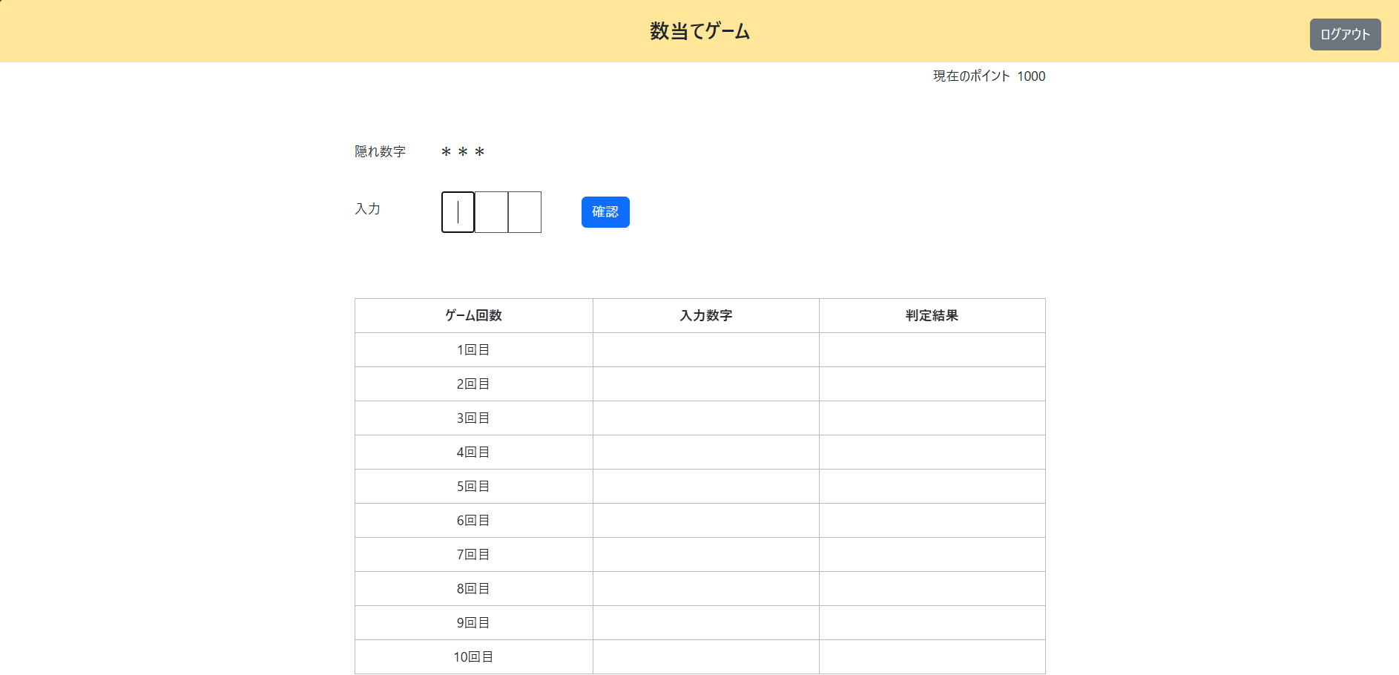
初期画面表示処理

＜チェック条件＞
1) | ポイント情報テーブル
 | ① | ポイント | ： | 1000

＜確認内容＞
1) | 画面に表示されていることを確認
 | ① | ポイント | ： | ポイント情報テーブルのポイント

XX1-0004

初期画面表示処理

＜チェック条件＞
1) | ポイント情報テーブル
 | ① | レコード更新日 | ： | 当日 | 20250301

2) | ゲーム結果履歴情報テーブル
 | ① | 入力数字 |  |  | 145
 | ② | 判定結果 |  |  | 1S
 | ③ | ゲーム実行日 | ： | 当日 | 20250301

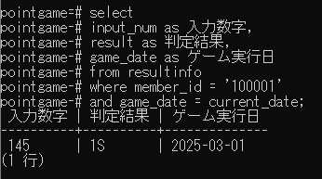

＜確認内容＞
1) | 画面に表示されていることを確認
 | ① | 入力数字 | ： | ゲーム結果履歴情報テーブルの入力数字
 | ② | 判定結果 | ： | ゲーム結果履歴情報テーブルの判定結果

2) | 数字入力フォームを確認
 | ① | 1桁目にカーソルがセット

XX1-0006
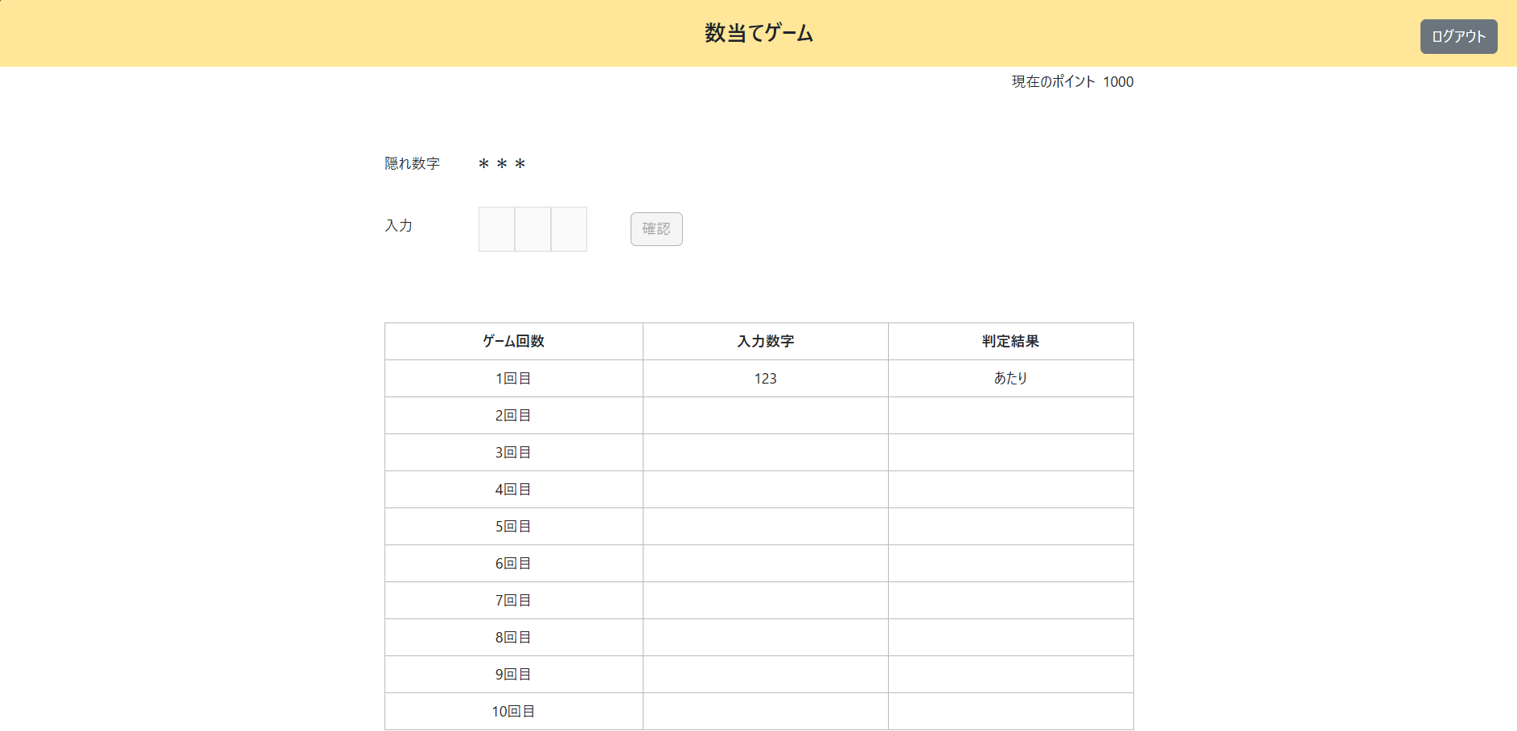
初期画面表示処理

＜チェック条件＞
1) | ポイント情報テーブル
 | ① | レコード更新日 | ： | 当日 | 20250301
 | ② | 当日ゲーム終了有無 | ： | 1（終了）

＜確認内容＞
1) | ポップアップに表示されていることを確認
 | ① | 本日のゲームは実施済みです
 | ② | ポイント | ： | ポイント情報テーブルのポイント

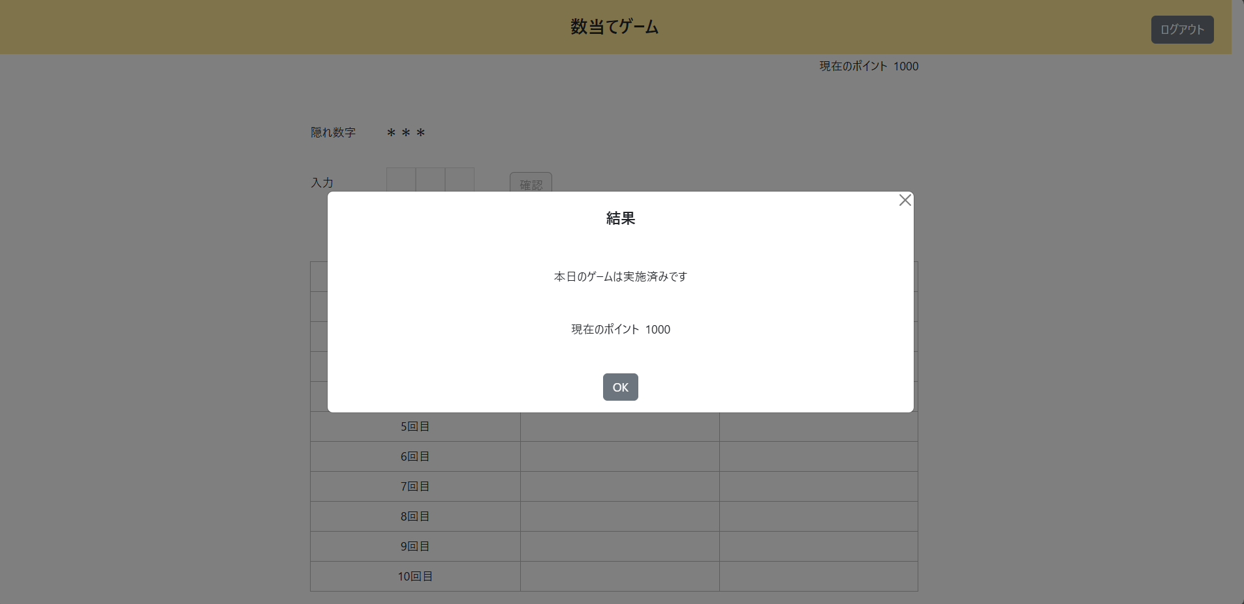

2) | 数字入力フォームを確認
 | ① | 非活性化されている

XX1-0007
初期画面表示処理

＜チェック条件＞
1) | データベース接続結果 |  | ： | 失敗

＜確認内容＞
1) | 画面に表示されていることを確認
 | ① | システムエラーが発生しました

2) | 数字入力フォームを確認
 | ① | 非活性化されている

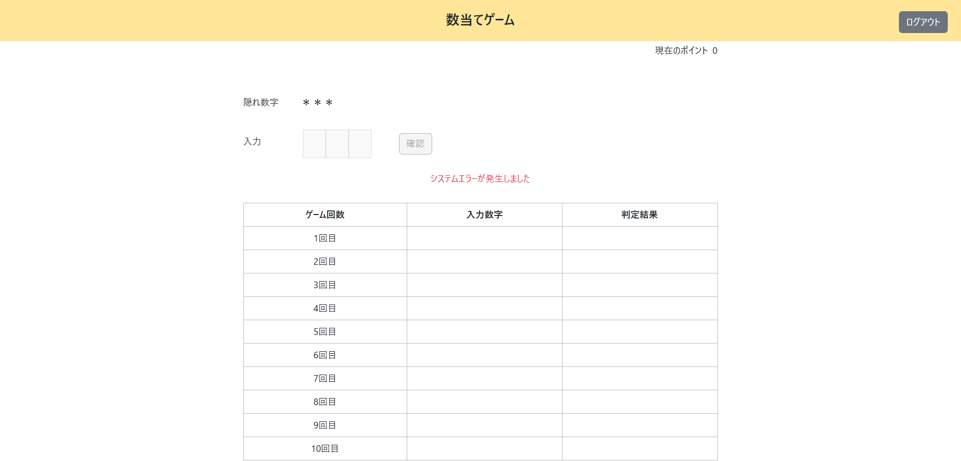

3) | ログに出力されていることを確認
 | ① | データベースの接続に失敗しました

XX1-0008
初期画面表示処理

＜チェック条件＞
1) | ① | SQLコード | ： | 異常

＜確認内容＞
1) | 画面に表示されていることを確認
 | ① | システムエラーが発生しました

2) | 数字入力フォームを確認
 | ① | 非活性化されている

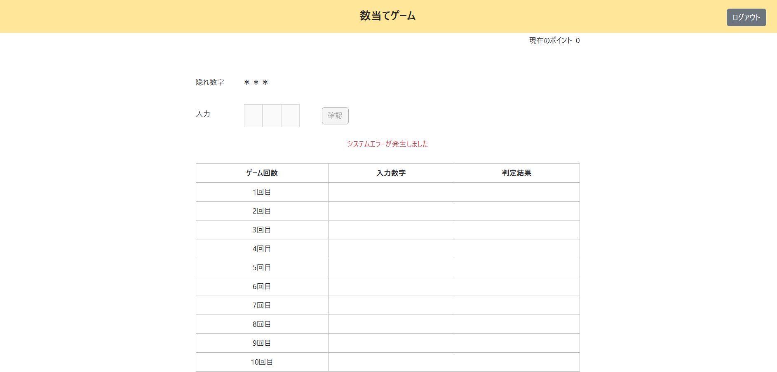

3) | ログに出力されていることを確認
 | ① | データベースの接続に失敗しました

XX1-0009
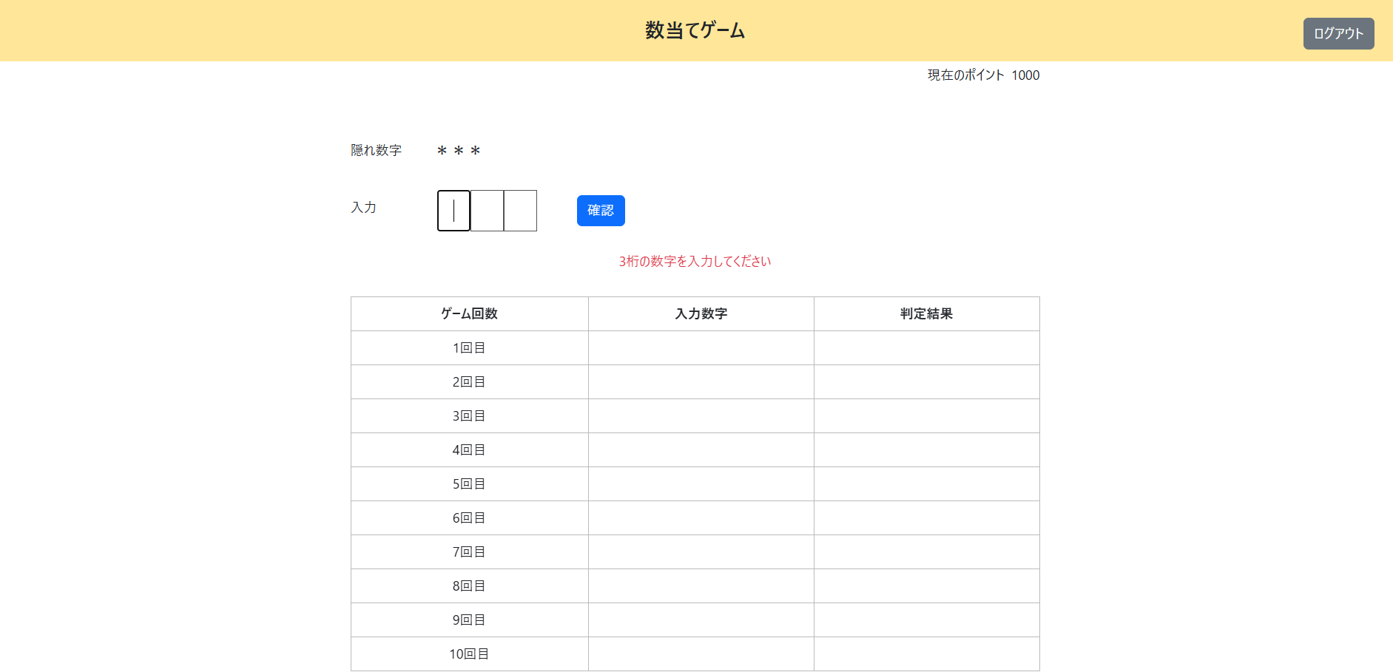
入力数字チェック

＜チェック条件＞
1) | 数字入力欄
 | ① | 入力数字 | ： | 未入力



＜確認内容＞
1) | 画面に表示されていることを確認
 | ① | 3桁の数字を入力してください

2) | 数字入力フォームを確認
 | ① | 1桁目にカーソルがセット

XX1-0010
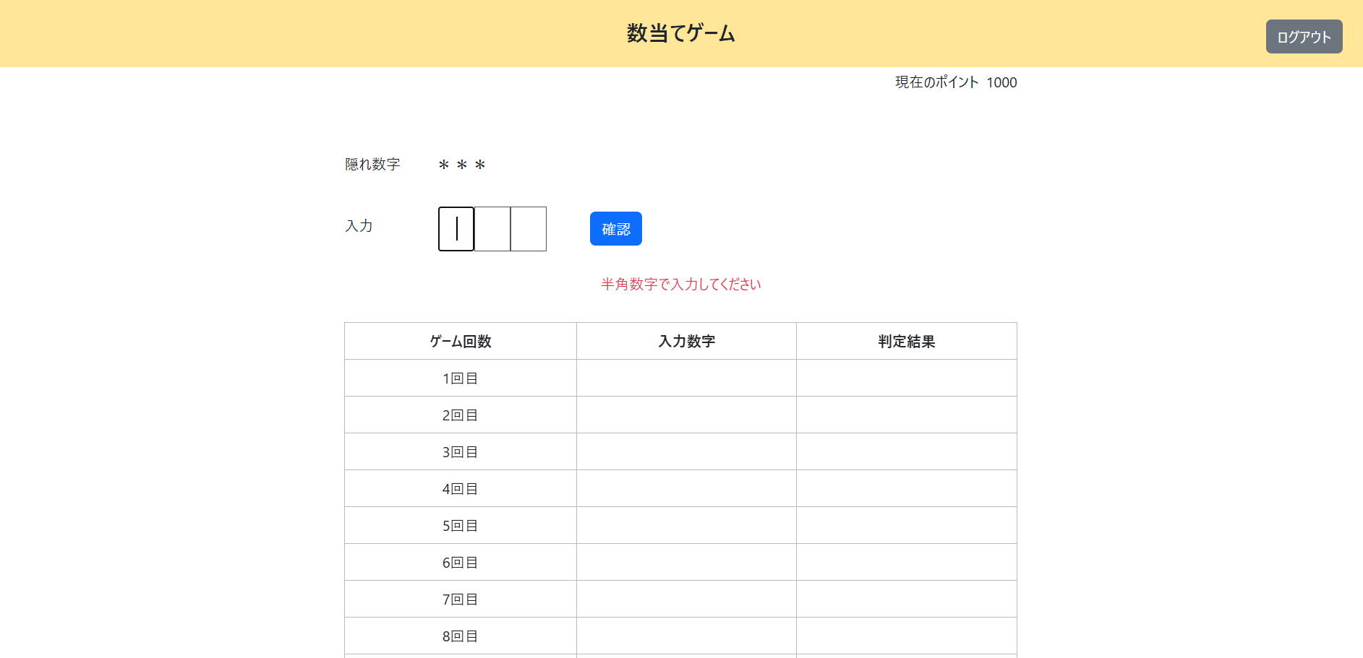
入力数字チェック

＜チェック条件＞
1) | 隠れ数字 |  | ： | 123

2) | 入力数字
 | ① | 半角数字以外 | ： | a



＜確認内容＞
1) | 画面に表示されていることを確認
 | ① | 半角数字で入力してください

2) | 数字入力フォームを確認
 | ① | 1桁目にカーソルがセット

XX1-0011

入力数字チェック

＜チェック条件＞
1) | 数字入力欄
 | ① | 入力数字 | ： | 1桁 | 1



＜確認内容＞
1) | 画面に表示されていることを確認
 | ① | 3桁の数字を入力してください

2) | 数字入力フォームを確認
 | ① | 2桁目にカーソルがセット

XX1-0012
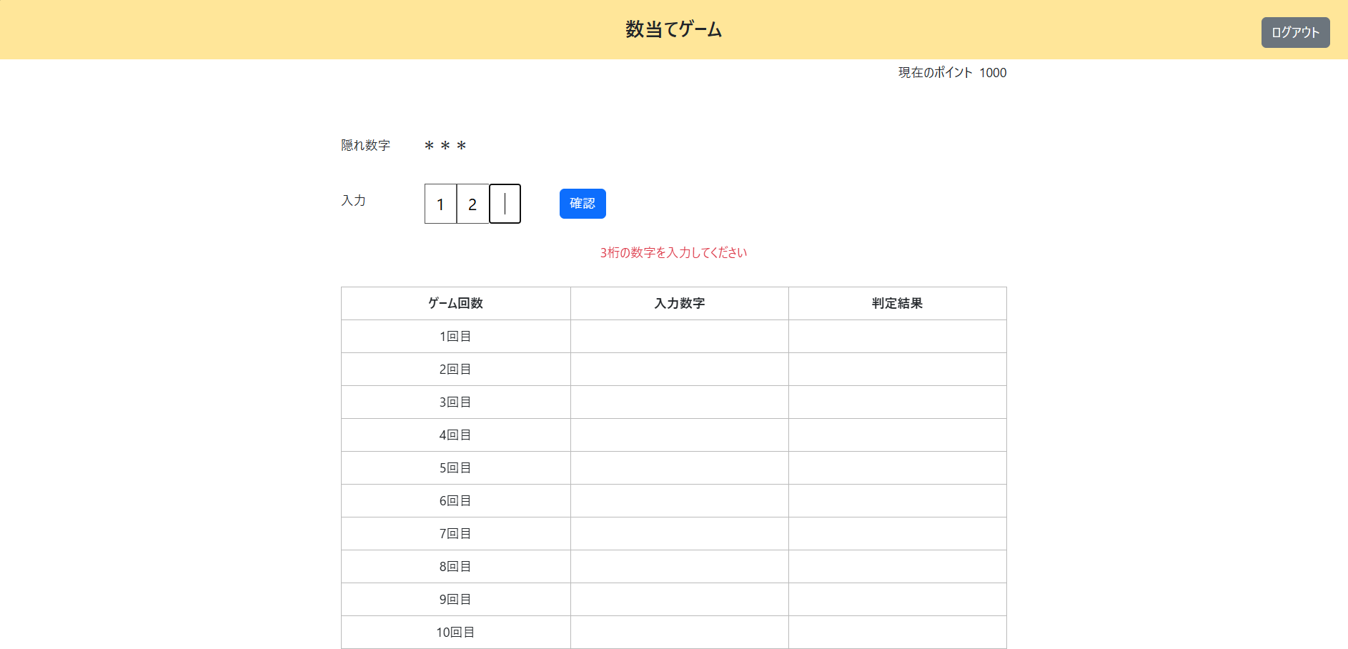
入力数字チェック

＜チェック条件＞
1) | 数字入力欄
 | ① | 入力数字 | ： | 2桁 | 12



＜確認内容＞
1) | 画面に表示されていることを確認
 | ① | 3桁の数字を入力してください

2) | 数字入力フォームを確認
 | ① | 3桁目にカーソルがセット

XX1-0013

入力数字チェック

＜チェック条件＞
1) | 数字入力欄
 | ① | 入力数字 | ： | 3桁 数字重複あり | 122



＜確認内容＞
1) | 画面に表示されていることを確認
 | ① | 異なる桁に同じ数字は入力できません

2) | 数字入力フォームを確認
 | ① | 3桁目にカーソルがセット

XX1-0014
入力数字チェック

＜チェック条件＞
1) | 数字入力欄
 | ① | 入力数字 | ： | 3桁 数字重複なし | 123



＜確認内容＞
1) | 次の処理へ進む
 | → | 数当てゲーム実行処理

XX1-0015
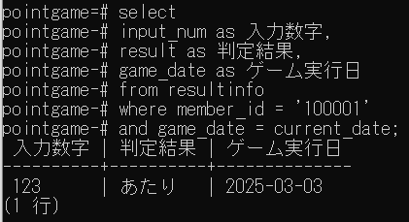
入力数字チェック

＜チェック条件＞
1) | ポイント情報テーブル
 | ① | 隠れ数字 | ： | 123

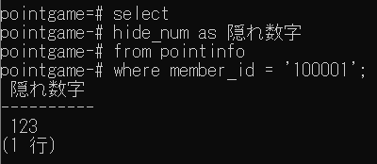

2) | 数字入力欄（隠れ数字と比較）
 | ① | 全ての数字と桁が一致している（あたり） | ： | 123

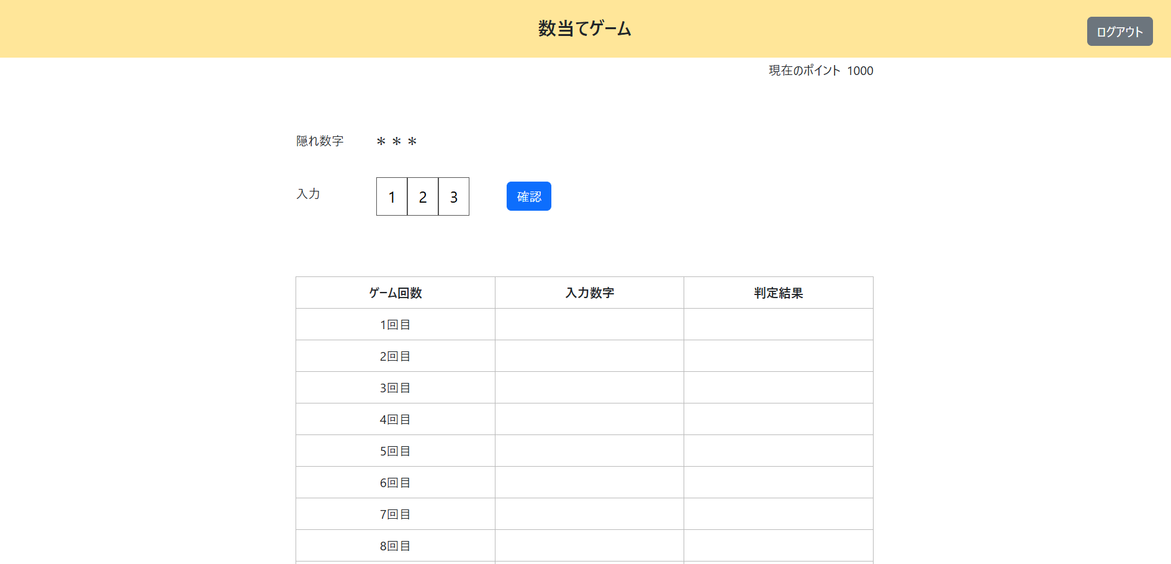

＜確認内容＞
1) | ゲーム結果履歴情報テーブルが追加されていることを確認
 | ① | 入力数字 | ： | 数字入力欄の数字
 | ② | 判定結果 | ： | あたり
 | ③ | ゲーム実行日 | ： | 当日日付

XX1-0016
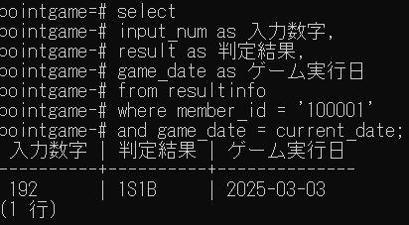
入力数字チェック

＜チェック条件＞
1) | ポイント情報テーブル
 | ① | 隠れ数字 | ： | 123
 | XX1-0014と同じ

2) | 数字入力欄（隠れ数字と比較）
 | ① | 数字と桁が一致（S）+ 数字が一致（B） | ： | 192



＜確認内容＞
1) | ゲーム結果履歴情報テーブルが追加されていることを確認
 | ① | 入力数字 | ： | 数字入力欄の数字
 | ② | 判定結果 | ： | 1S1B
 | ③ | ゲーム実行日 | ： | 当日日付

XX1-0017
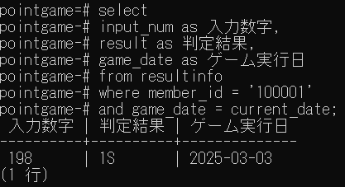
入力数字チェック

＜チェック条件＞
1) | ポイント情報テーブル
 | ① | 隠れ数字 | ： | 123
 | XX1-0014と同じ

2) | 数字入力欄（隠れ数字と比較）
 | ① | 一部の数字と桁が一致している（S） | ： | 198



＜確認内容＞
1) | ゲーム結果履歴情報テーブルが追加されていることを確認
 | ① | 入力数字 | ： | 数字入力欄の数字
 | ② | 判定結果 | ： | 1S
 | ③ | ゲーム実行日 | ： | 当日日付

XX1-0018
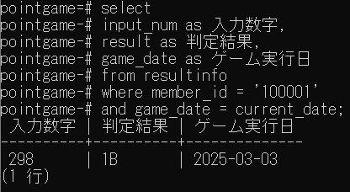
入力数字チェック

＜チェック条件＞
1) | ポイント情報テーブル
 | ① | 隠れ数字 | ： | 123
 | XX1-0014と同じ

2) | 数字入力欄（隠れ数字と比較）
 | ① | 一部の数字が一致している（B） | ： | 298



＜確認内容＞
1) | ゲーム結果履歴情報テーブルが追加されていることを確認
 | ① | 入力数字 | ： | 数字入力欄の数字
 | ② | 判定結果 | ： | 1B
 | ③ | ゲーム実行日 | ： | 当日日付

XX1-0019
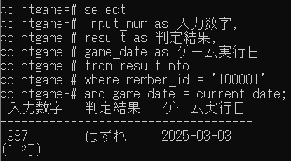
入力数字チェック

＜チェック条件＞
1) | ポイント情報テーブル
 | ① | 隠れ数字 | ： | 123
 | XX1-0014と同じ

2) | 数字入力欄（隠れ数字と比較）
 | ① | どの数字も一致していない（はずれ） | ： | 987



＜確認内容＞
1) | ゲーム結果履歴情報テーブルが追加されていることを確認
 | ① | 入力数字 | ： | 数字入力欄の数字
 | ② | 判定結果 | ： | はずれ
 | ③ | ゲーム実行日 | ： | 当日日付

XX1-0020
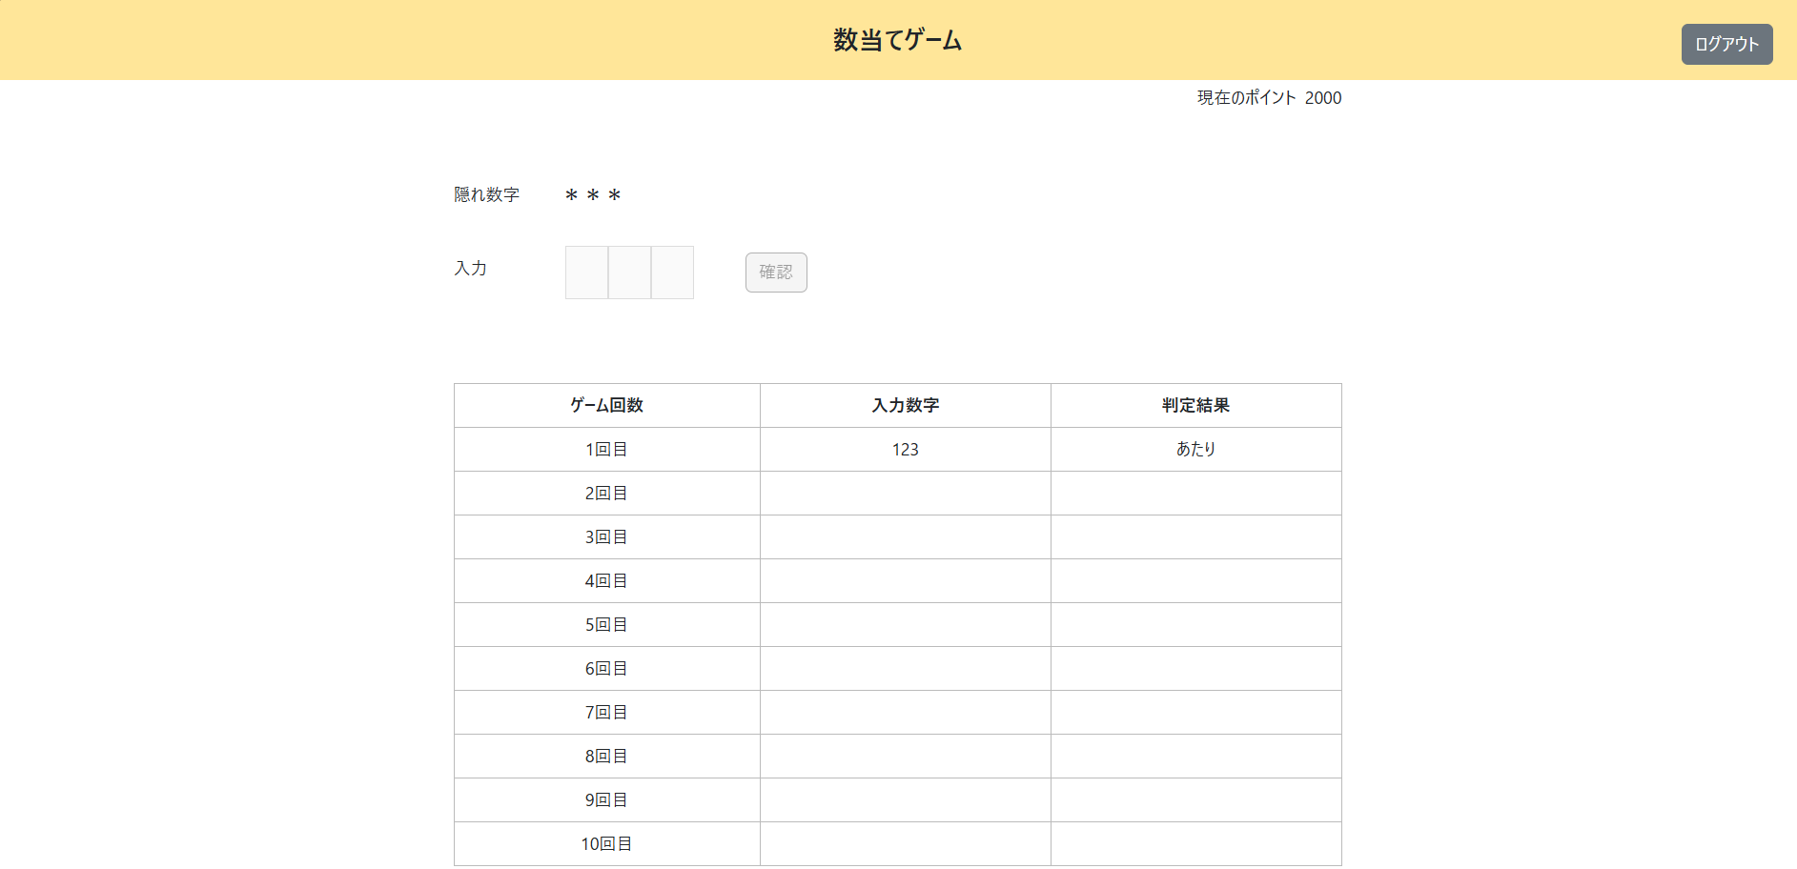
数当てゲーム実行処理

＜チェック条件＞
1) | ポイント情報テーブル
 | ① | ゲーム回数 | ： | 0~4

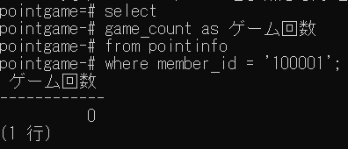

2) | ゲーム結果履歴情報テーブル
 | ① | 判定結果 | ： | あたり | 123
 |  | XX1-0014を参照



＜確認内容＞
1) | ポイント情報テーブルが更新されていることを確認
 | ① | ポイント | ： | 前回のポイント+1000
 | ② | ゲーム回数 | ： | 前回のゲーム回数+1
 | ③ | 当日ゲーム終了有無 | ： | 1（終了）

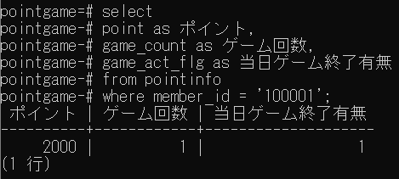

2) | ポップアップに表示されていることを確認
 | ① | 挑戦に成功しました！ 獲得ポイント：1000
 | ② | ポイント | ： | 前回のポイント+獲得ポイント

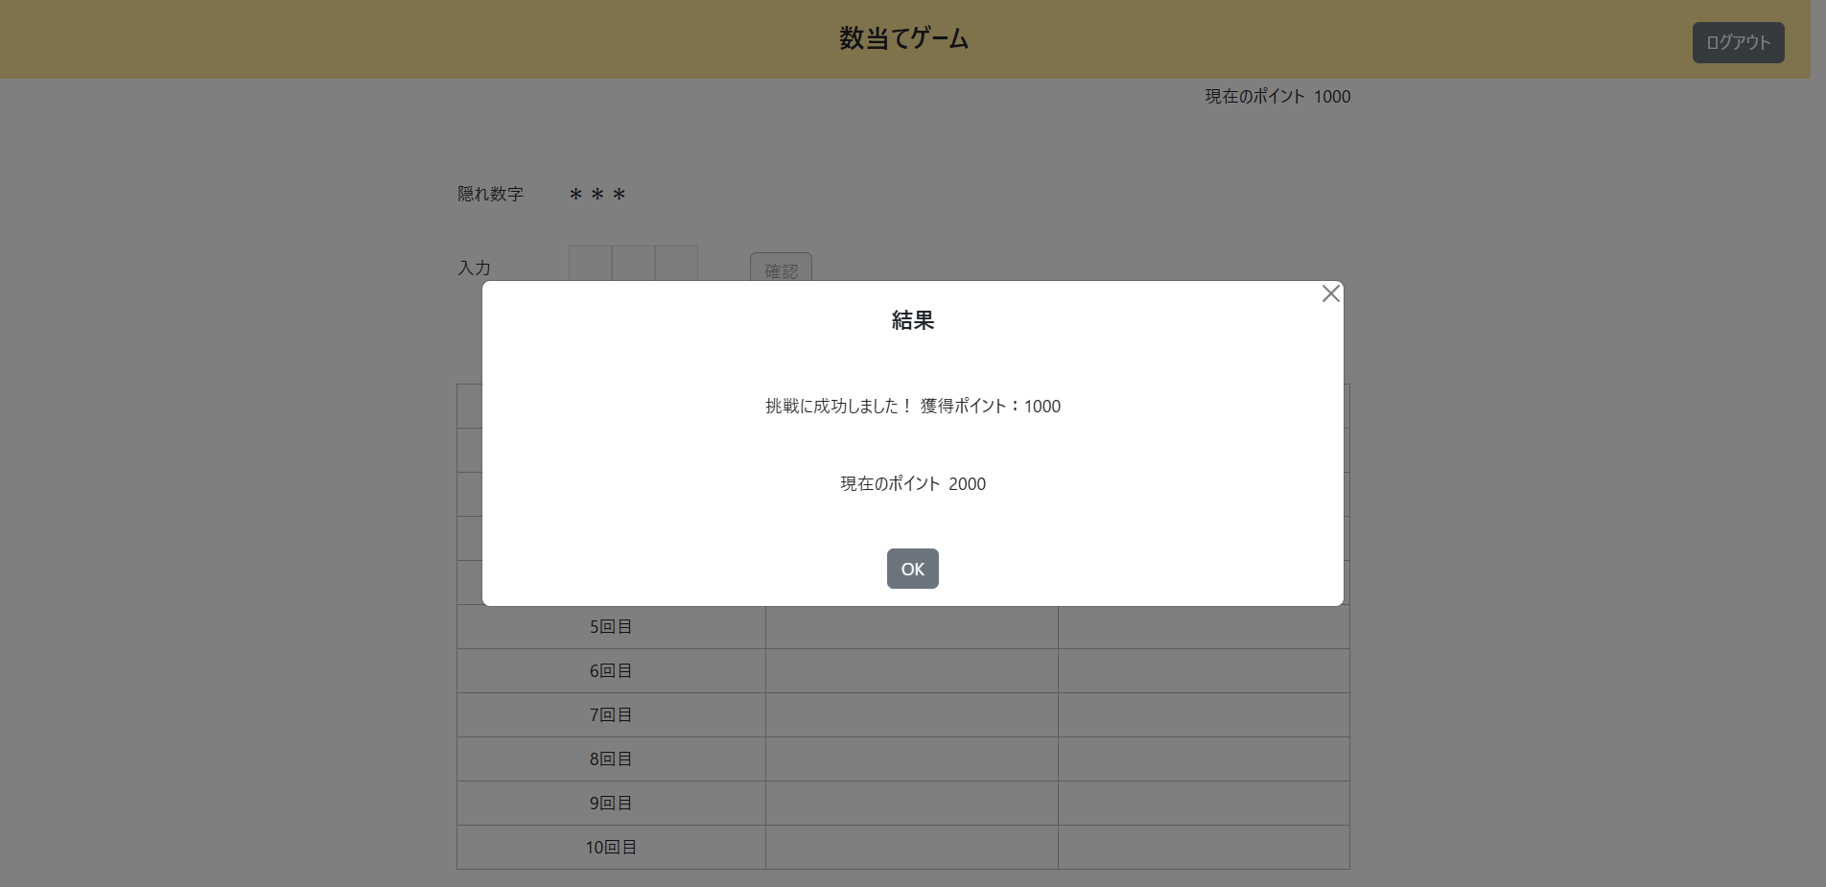

3) | 画面に表示されていることを確認
 | ① | ポイント | ： | 前回のポイント+獲得ポイント
 | ② | 入力数字 | ： | 前回の入力数字+今回の入力数字
 | ③ | 判定結果 | ： | 前回の判定結果+今回の判定結果

4) | 数字入力フォームを確認
 | ① | 非活性化されている

XX1-0021
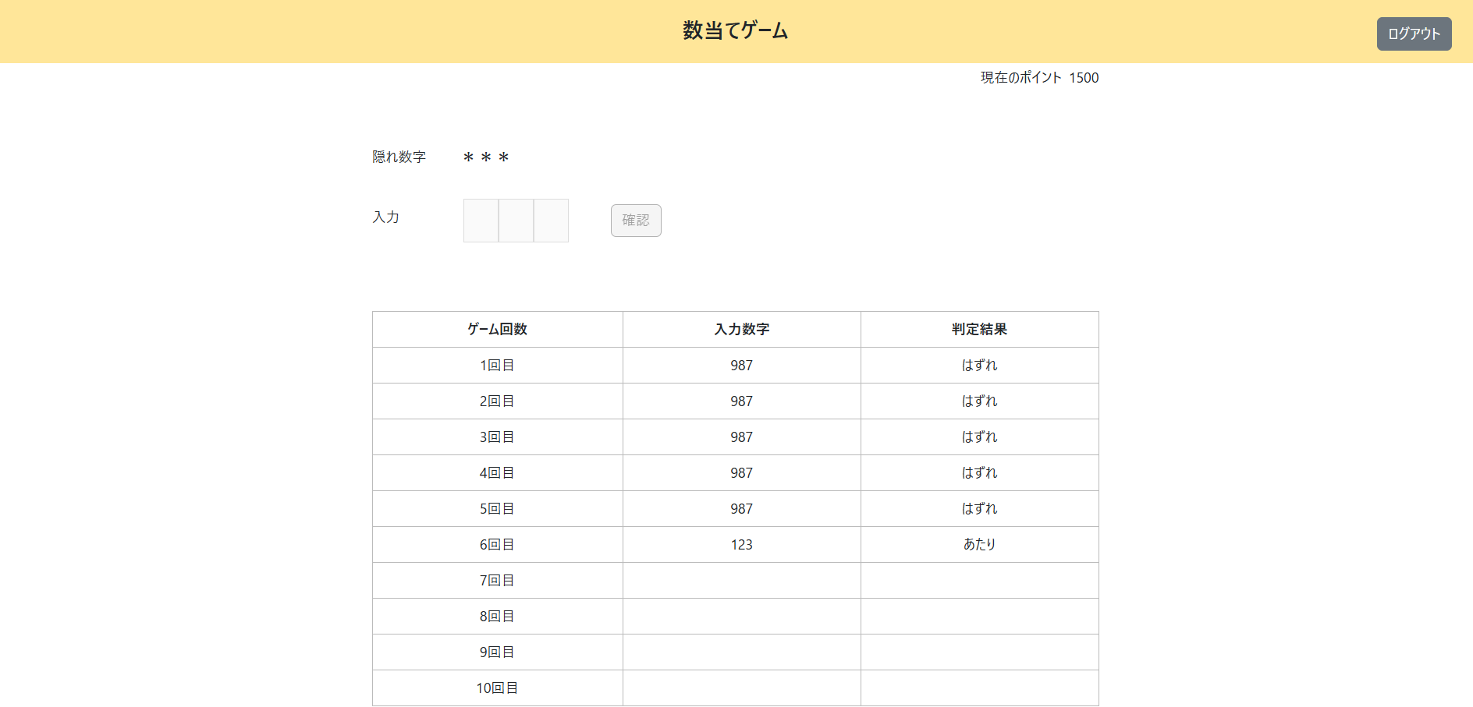
数当てゲーム実行処理

＜チェック条件＞
1) | ポイント情報テーブル
 | ① | ゲーム回数 | ： | 5~6

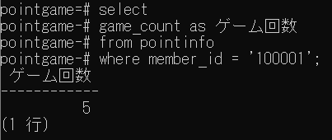

2) | ゲーム結果履歴情報テーブル
 | ① | 判定結果 | ： | あたり | 123
 |  | XX1-0014を参照



＜確認内容＞
1) | ポイント情報テーブルが更新されていることを確認
 | ① | ポイント | ： | 前回のポイント+500
 | ② | ゲーム回数 | ： | 前回のゲーム回数+1
 | ③ | 当日ゲーム終了有無 | ： | 1（終了）

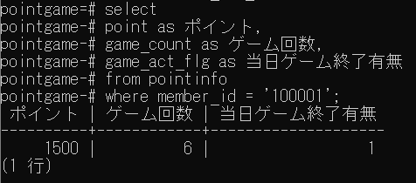

2) | ポップアップに表示されていることを確認
 | ① | 挑戦に成功しました！ 獲得ポイント：500
 | ② | ポイント | ： | 前回のポイント+獲得ポイント

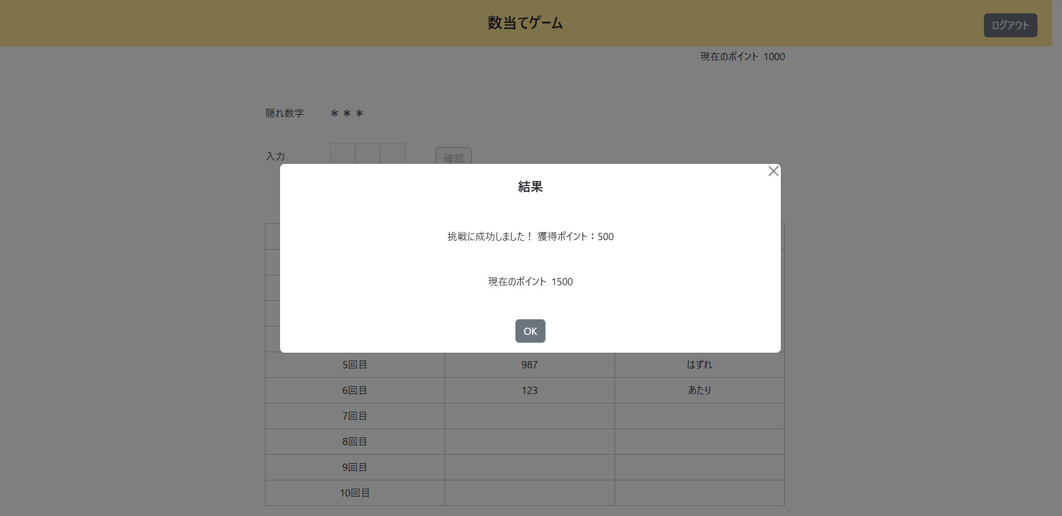

3) | 画面に表示されていることを確認
 | ① | ポイント | ： | 前回のポイント+獲得ポイント
 | ② | 入力数字 | ： | 前回の入力数字+今回の入力数字
 | ③ | 判定結果 | ： | 前回の判定結果+今回の判定結果

4) | 数字入力フォームを確認
 | ① | 非活性化されている

XX1-0022
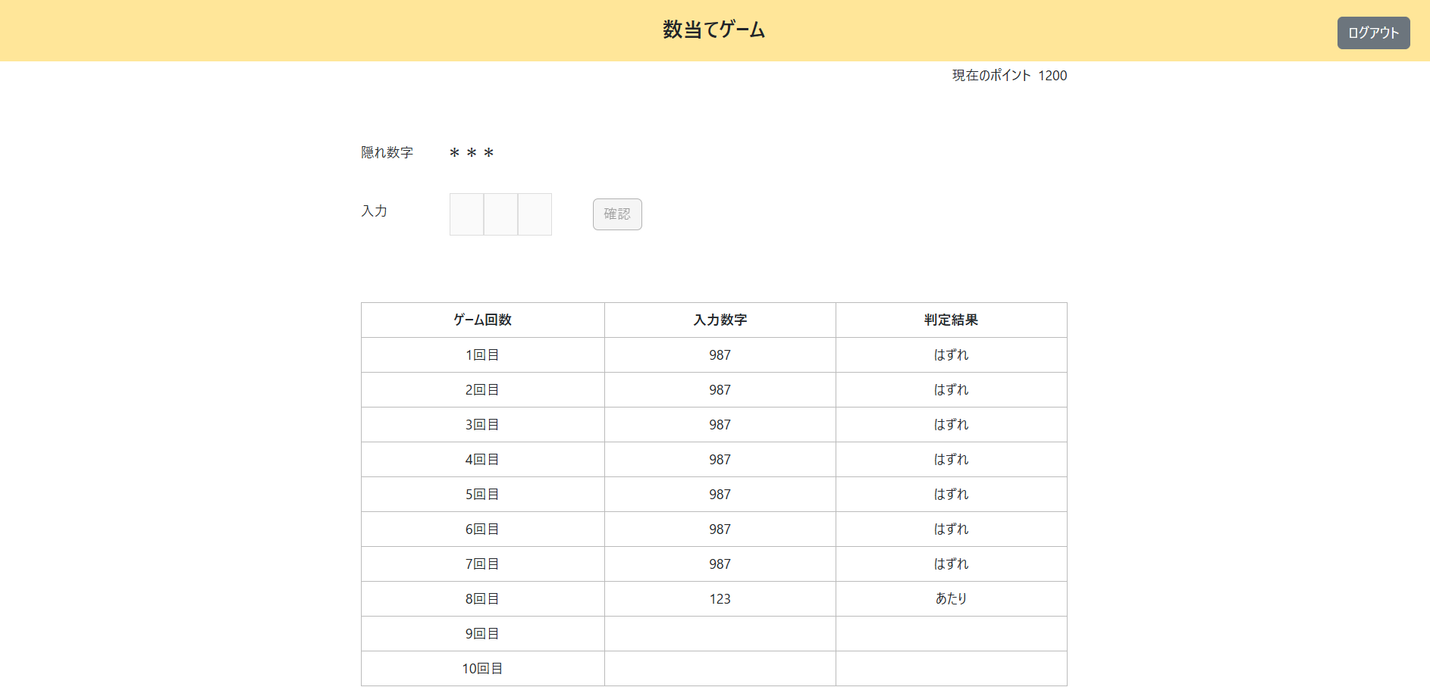
数当てゲーム実行処理

＜チェック条件＞
1) | ポイント情報テーブル
 | ① | ゲーム回数 | ： | 7~9

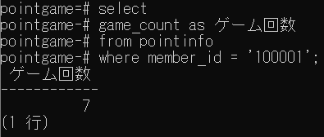

2) | ゲーム結果履歴情報テーブル
 | ① | 判定結果 | ： | あたり | 123
 |  | XX1-0014を参照



＜確認内容＞
1) | ポイント情報テーブルが更新されていることを確認
 | ① | ポイント | ： | 前回のポイント+200
 | ② | ゲーム回数 | ： | 前回のゲーム回数+1
 | ③ | 当日ゲーム終了有無 | ： | 1（終了）
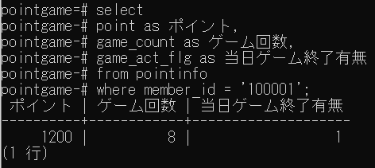

2) | ポップアップに表示されていることを確認
 | ① | 挑戦に成功しました！ 獲得ポイント：200
 | ② | ポイント | ： | 前回のポイント+獲得ポイント

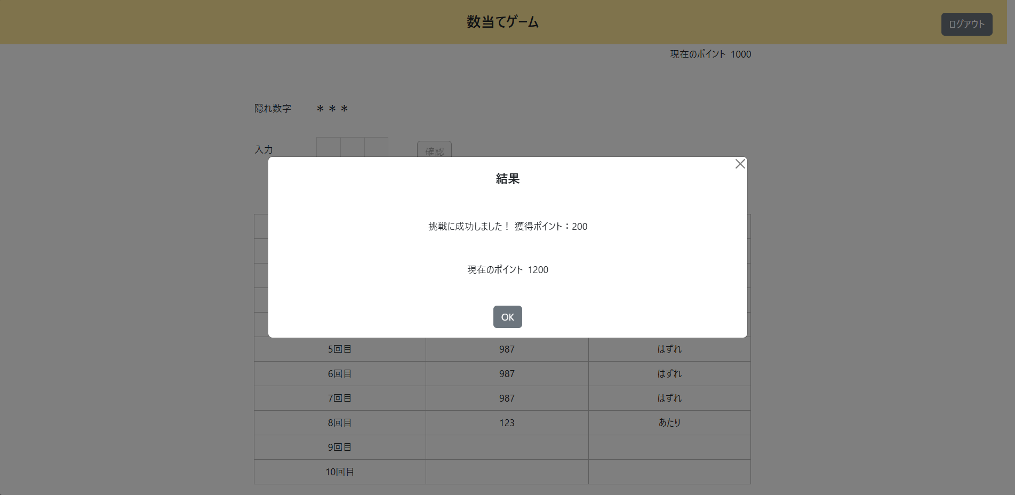

3) | 画面に表示されていることを確認
 | ① | ポイント | ： | 前回のポイント+獲得ポイント
 | ② | 入力数字 | ： | 前回の入力数字+今回の入力数字
 | ③ | 判定結果 | ： | 前回の判定結果+今回の判定結果

4) | 数字入力フォームを確認
 | ① | 非活性化されている

XX1-0023
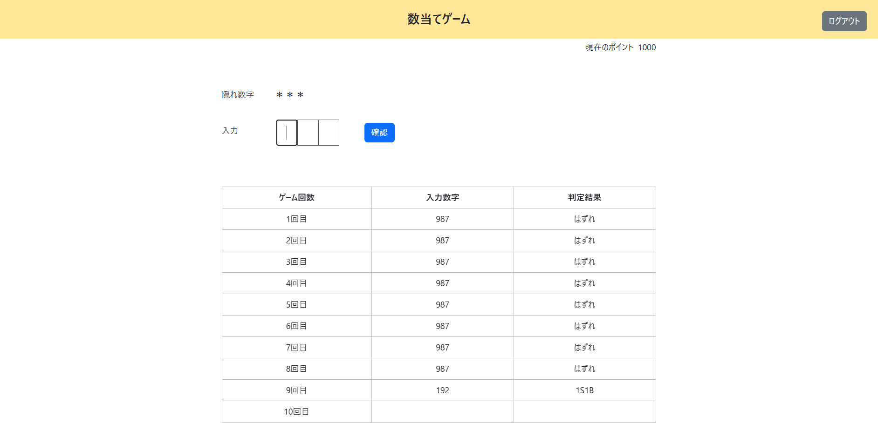
数当てゲーム実行処理

＜チェック条件＞
1) | ポイント情報テーブル
 | ① | ゲーム回数 | ： | 0~8

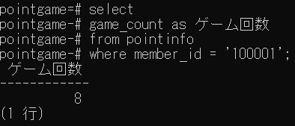

2) | ゲーム結果履歴情報テーブル
 | ① | 判定結果 | ： | あたり以外 | 192
 |  | XX1-0015を参照



＜確認内容＞
1) | ポイント情報テーブルが更新されていることを確認
2) | ① | ゲーム回数 | ： | 前回のゲーム回数+1



2) | 画面に表示されていることを確認
 | ① | 入力数字 | ： | 前回の入力数字+今回の入力数字
 | ② | 判定結果 | ： | 前回の判定結果+今回の判定結果

3) | 数字入力フォームを確認
 | ① | 1桁目にカーソルがセット

XX1-0024
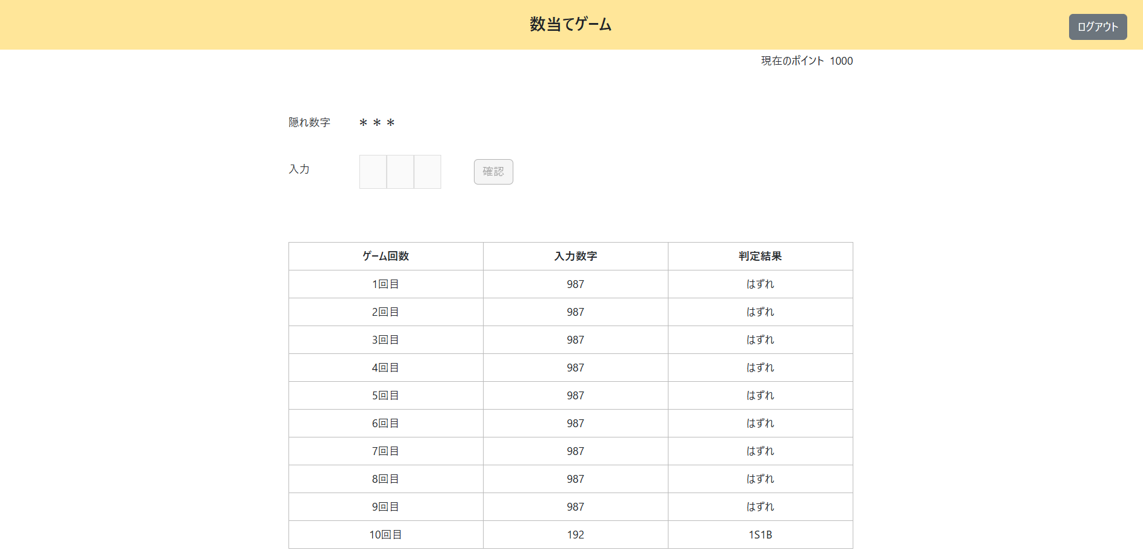
数当てゲーム実行処理

＜チェック条件＞
1) | ポイント情報テーブル
 | ① | ゲーム回数 | ： | 9

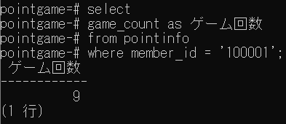

2) | ゲーム結果履歴情報テーブル
 | ① | 判定結果 | ： | あたり以外 | 192
 |  | XX1-0015を参照



＜確認内容＞
1) | ポイント情報テーブルが更新されていることを確認
2) | ① | ゲーム回数 | ： | 前回のゲーム回数+1
 | ② | 当日ゲーム終了有無 | ： | 1（終了）

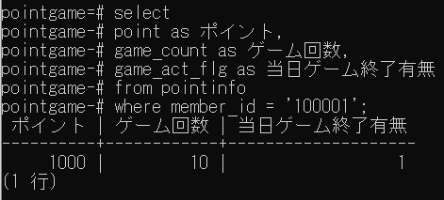

2) | ポップアップに表示されていることを確認
 | ① | 挑戦に失敗しました…
 | ② | ポイント | ： | 前回のポイント

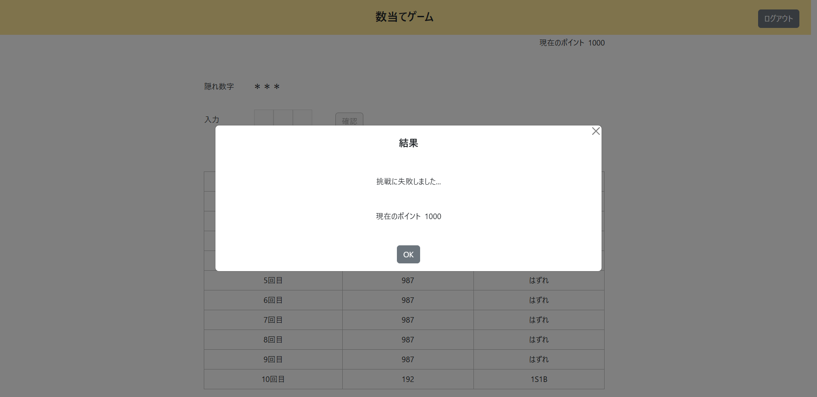

3) | 画面に表示されていることを確認
 | ① | 入力数字 | ： | 前回の入力数字+今回の入力数字
 | ② | 判定結果 | ： | 前回の判定結果+今回の判定結果

4) | 数字入力フォームを確認
 | ① | 非活性化されている

